Formato de control de uso
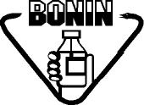 Laboratorios Bonin |  | CONTROL DE USO DE CONDUCTIMETRO WTW, Cond 3310 |  |  |  | Código:
 |  |  |  |  |  | FO-AC-056-02
 |  |  |  |  |  | Versión: 02
 |  |  |  |  |  | Vigencia: 13/11/2023
 |  | ASEGURAMIENTO DE CALIDAD |  |  |  | Vencimiento: 13/11/2025
 |  |  |  |  |  | Página 1 de 1
 |  |  |  |  | Código de equipo:

Fecha | Hora | Utilizado por | Producto | Lote | Observaciones

